测试要点
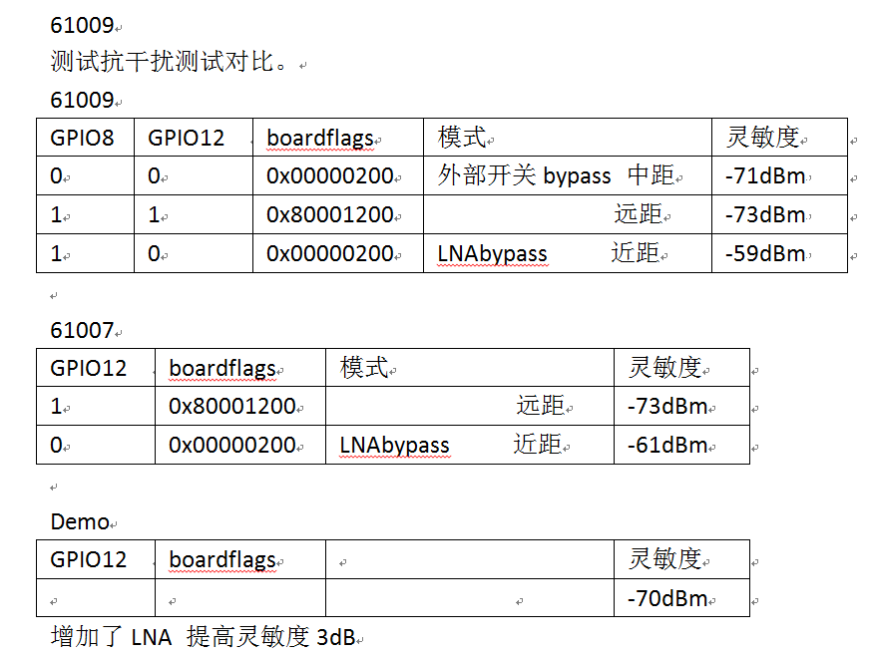
序号 | 分类 | 指导原则说明 | 备注
1 | 实地测试 | 实地环境测试，作为量化测试的补充，验证轻、重干扰负荷条件下不同典型距离的吞吐量 实地环境测试前，可选信道扫描以确定环境没有重大变化。 | 1，7楼：网关团队座位A（单志胜）-B(原王工位置)； 2，1楼：5米、10米、ATM旁边房子 分别测试不同模式吞吐量； 3，测试手机为两款。 4，测试软件IxCharot

